DBSCAN
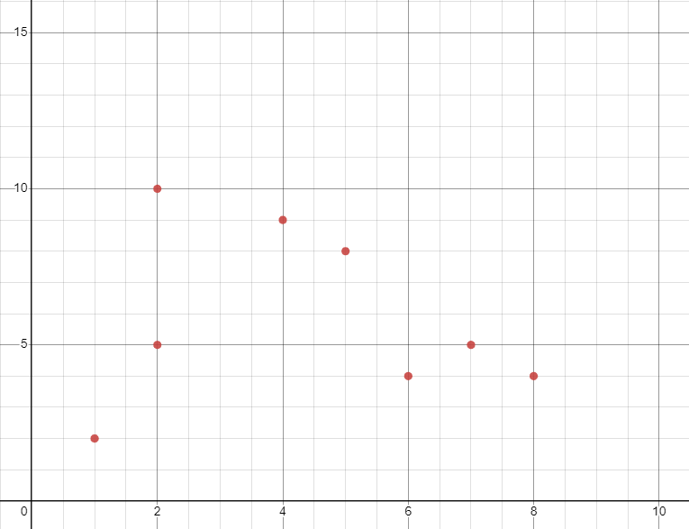
DBSCAN
Kelompokkan dataset dengan menggunakan DBSCAN dengan parameter input MinPts = 2 dan Eps = 2. Visualisasikan hasil cluster yang diperoleh.
DATA | X | Y | MinPts | 2
M1 | 2 | 10 | Eps | 2
M2 | 2 | 5
M3 | 8 | 4
M4 | 5 | 8
M5 | 7 | 5
M6 | 6 | 4
M7 | 1 | 2
M8 | 4 | 9

Iterasi 1
Pusat = M2 |  |  | Titik Reachable
Jarak ke | Hasil |  | TItik | Jarak
M1 | 5 |  | M2 | 0
M2 | 0 |  | karena Minpts = 2, maka tidak ada pada titik reachable yang dijadikan core baru
M3 | 6.08276253
M4 | 4.242640687
M5 | 5
M6 | 4.123105626
M7 | 3.16227766
M8 | 4.472135955

Iterasi 2
Pusat = M1 |  |  | Titik Reachable
Jarak ke | Hasil |  | TItik | Jarak
M1 | 0 |  | M1 | 0
M2 | 5 |  | karena Minpts = 2, maka tidak ada pada titik reachable yang dijadikan core baru
M3 | 8.485281374
M4 | 3.605551275
M5 | 7.071067812
M6 | 7.211102551
M7 | 8.062257748
M8 | 2.236067977

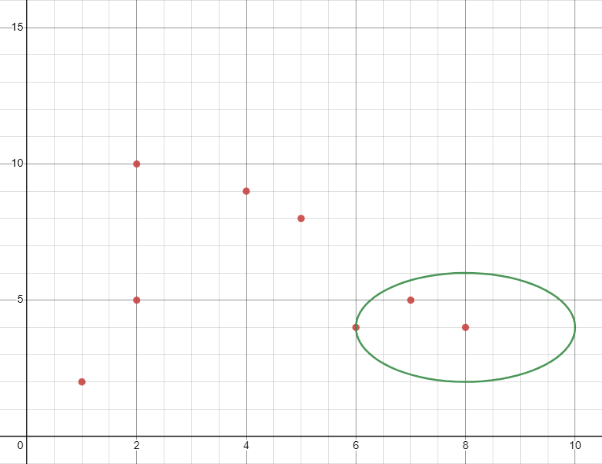
Iterasi 3
Pusat = M3 |  |  | Titik Reachable
Jarak ke | Hasil |  | TItik | Jarak
M1 | 8.485281374 |  | M3 | 0
M2 | 6.08276253 |  | M5 | 1.4142135624
M3 | 0 |  | M6 | 2
M4 | 5 |  | TItik M6 core selanjutnya karena paling jauh
M5 | 1.414213562
M6 | 2
M7 | 7.280109889
M8 | 6.403124237

Iterasi 4
Pusat = M6 |  |  | Titik Reachable
Jarak ke | Hasil |  | TItik | Jarak
M1 | 7.211102551 |  | M3 | 2
M2 | 4.123105626 |  | M5 | 1.4142135624
M3 | 2 |  | M6 | 0
M4 | 4.123105626 |  | Tidak ada titik yang bisa diambil karena titk yg reachable sama seperti sebelumnya
M5 | 1.414213562
M6 | 0
M7 | 5.385164807
M8 | 5.385164807

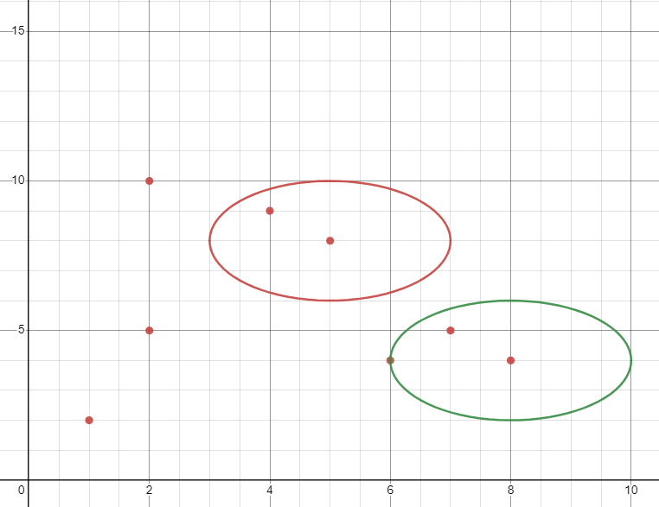
Iterasi 5
Pusat = M4 |  |  | Titik Reachable
Jarak ke | Hasil |  | TItik | Jarak
M1 | 3.605551275 |  | M4 | 0
M2 | 4.242640687 |  | M8 | 1.4142135624
M3 | 5 |  | TItik M8 core selanjutnya karena paling jauh
M4 | 0
M5 | 3.605551275
M6 | 4.123105626
M7 | 7.211102551
M8 | 1.414213562

Iterasi 6
Pusat = M8 |  |  | Titik Reachable
Jarak ke | Hasil |  | TItik | Jarak
M1 | 2.236067977 |  | M4 | 1.4142135624
M2 | 4.472135955 |  | M8 | 0
M3 | 6.403124237 |  | Tidak ada titik yang bisa diambil karena titk yg reachable sama seperti sebelumnya
M4 | 1.414213562
M5 | 5
M6 | 5.385164807
M7 | 7.615773106
M8 | 0

Iterasi 7
Pusat = M7 |  |  | Titik Reachable
Jarak ke | Hasil |  | TItik | Jarak
M1 | 8.062257748 |  | M7 | 0
M2 | 3.16227766 |  | karena Minpts = 2, maka tidak ada pada titik reachable yang dijadikan core baru
M3 | 7.280109889
M4 | 7.211102551
M5 | 6.708203932
M6 | 5.385164807
M7 | 0
M8 | 7.615773106

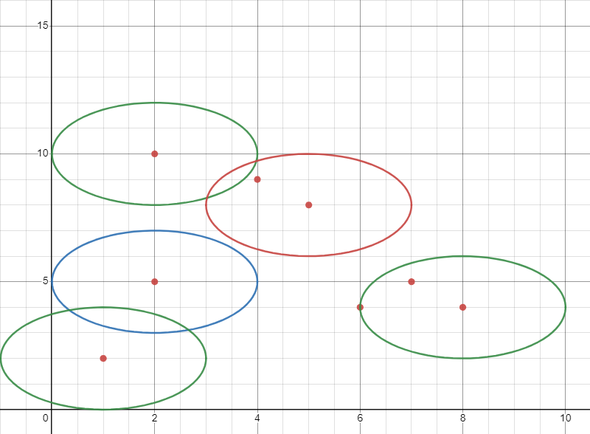
Kesimpulan
Dari 7 Iterasi didapat 2 cluster yaitu: - M3, M5, M6 (Lingkaran Merah) - M4, M8 (Lingkaran Hijau Kanan) Serta 3 Buah Noise yaitu: (3 Lingkaran Paling Kiri) - M1 - M2 - M7

